关系图
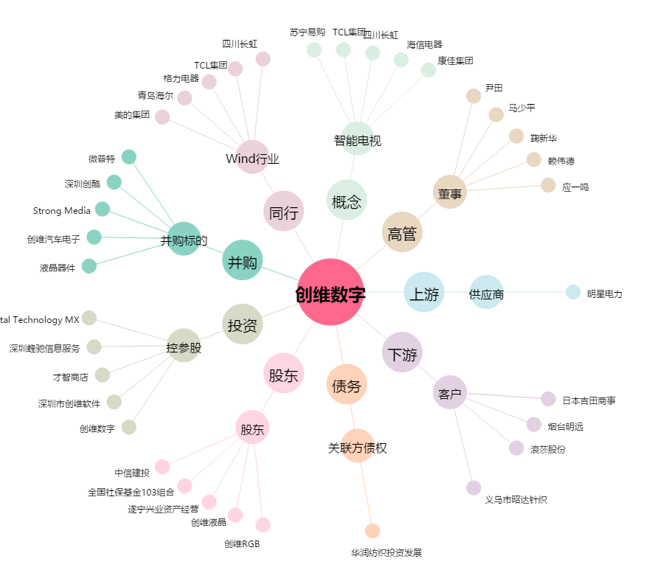
创维数字[000810.SZ] - 关系概览图

